kanji
一 | いち | Número uno
二 | に | Número dos
三 | さん | Número tres
四 | し・よん | Número cuatro
五 | ご | Número cinco
六 | ろく | Número seis
七 | しち・なな | Número siete
八 | はち | Número ocho
九 | く・きゅう | Número nueve
十 | じゅう | Número diez
百 | ひゃく | Número cien
千 | せん | Número mil
万 | まん | Número diez mil
円 | えん / おく | Yen / Número cien millones
年 | ねん | Año
月 | つき | Luna / Mes
日 | ひ / にち | Sol / Día
今 | いま | Ahora
火 | ひ | Fuego
水 | すい | Agua
木 | き | Árbol
金 | きん | Oro
土 | つち | Tierra
人 | ひと | Persona
子 | こ | Niño
男 | おとこ | Hombre
女 | おんな | Mujer
先 | せん | Anterior
生 | せい / うまれる | Nacer
学 | がく | Estudio
校 | こう | Escuela
会 | かい | Empresa
社 | しゃ | Empleado (de empresa)
上 | うえ | Arriba
中 | なか | Adentro, Dentro, Medio
下 | した | Abajo
左 | ひだり | Izquierda
右 | みぎ | Derecha
前 | まえ | Antes
白 | しろ | Blanco
大 | おおきい | Grande
小 | ちいさい | Pequeño
行 | いく | Ir
来 | くる / らい | Venir
休 | やすみ | Descanso
帰 | き | Volver
入 | はいる | Entrar
名 | な | Nombre
川 | かわ | Río
山 | やま | Montaña
何 | なに | Qué
本 | ほん | Libro / Base, Fundamento
語 | ご | Idioma
田 | た | Patizal de arroz
毎 | まい | Todos (gralmente con eventos del día)
古 | ふる | Viejo / Antiguo
安 | やす | Barato
少 | すこ | Poco
早 | はや | Rápido
好 | す | "(Me/te/le/...) gusta"
友 | とも | Amigo
食 | た | Comer
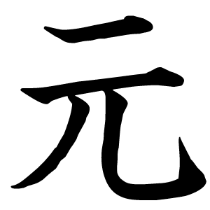
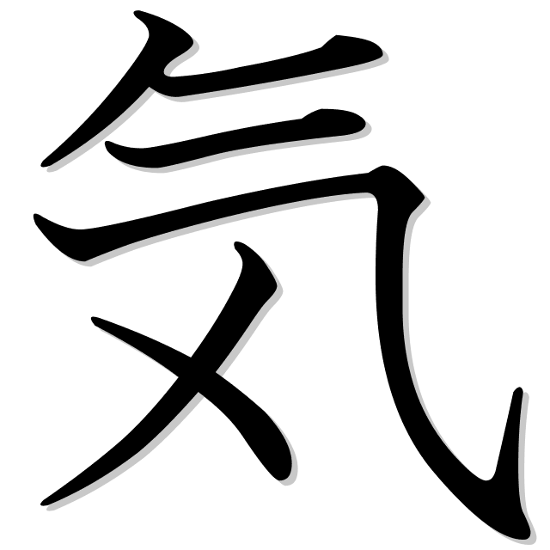
元気 | げんき | Saludable
花 | はな | Flor
車 | くるま | Auto
読 | よ | Leer
前 | まえ | Antes
新 | あたら | Nuevo
買 | か | Comprar
見 | み | Ver / Mirar
天気 | てんき | Clima
出 | だ | Sacar
時間 | じかん | Tiempo / Contador de horas

